Skill-Tripod Table
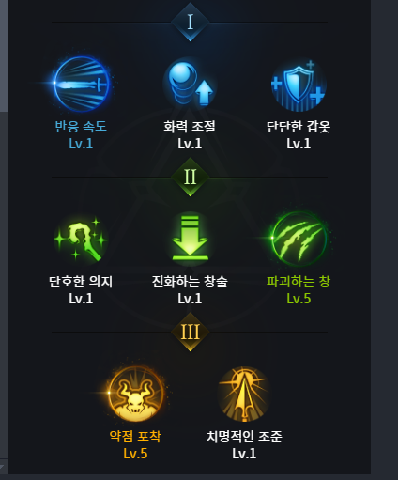
//스킬 이름 | id | skill_id | tripod_id | name | tier | slot_index | max_level | description
적룡포 |  |  |  | 반응 속도 | 1 | 0 | 1 | 홀딩 또는 차지속도가 N% 빨라진다.
적룡포 |  |  |  | 화력 조절 | 1 | 1
적룡포 |  |  |  | 단단한 갑옷 | 1 | 2
적룡포 |  |  |  | 단호한 의지 | 2 | 0
적룡포 |  |  |  | 진화하는 창술 | 2 | 1
적룡포 |  |  |  | 파괴하는 창 | 2 | 2
적룡포 |  |  |  | 약점 포착 | 3 | 0
적룡포 |  |  |  | 치명적인 조준 | 3 | 1

맹룡열파 |  |  | 수속성 부여, 경직 부여, 적중 시 이동 속도 감소, 중첩 시 동결 | 냉기참 | 1 | 1 |  |  | Tripod_tier_1_35.png | [수] 속성으로 변경되고, 적을 날려버리지 않고 경직이 발생한다. 공격 적중 시 4.0초간 냉기에 걸려 이동 속도가 35.0% 감소된다. 2회 중첩 시 4.0초간 동결에 걸린다.
맹룡열파 |  |  | 102 | 빠른 준비 | 1 | 2 |  | 2.00 | Tripod_tier_1_56.png | 재사용 대기 시간이 N초 감소합니다.

맹룡열파 |  |  |  | 각성 | 3 | 1 |  | 3,83,25 | Tripod_tier_3_20.png | 창을 휘두르면 휘두르는 궤적에 용이 나타나 {value[0]}회 다단히트 공격을 가하여 적에게 주는 피해가 {value[1]}% 증가하고, 치명타 적중률이 {value[2]}% 증가한다.
청룡진 |  |  | 102 | 빠른 준비 | 3 | 0 |  | 5.00 | Tripod_tier_3_56.png | 재사용 대기 시간이 N초 감소합니다.

